Actro You
Технический специалист: 060-600-850 Юрий
Бренд менеджер: 069-406-967 Юлиан
Менеджер отдела развития : 079-999-079 Александр
Actro You ( Под 16 ДСП )
Actro You для ящиков из ДСП ( Корпус 16 mm ) (Дно до 16 mm) |  |  |  |  | 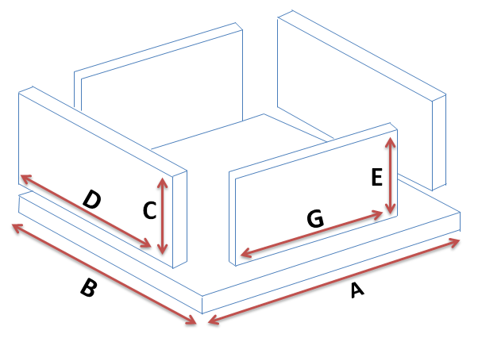 |  | Ящик 1 | Ящик 2 | Ящик 3 | 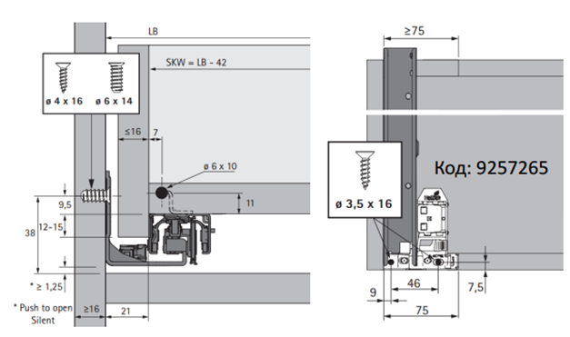
Растояние от стенки до ящика "одной стороны" | 5 |  | Y |  |  |  |  |  |  |  |  | 8 | 10 | 12 | 16
Толщина материала Корпуса ящика | 16 |  | T |  |  |  |  |  |  |  | 3 | 8 | 10 | 12 | 16
Тип 1 Или Тип 2
Толщина материала Дна ящика | 16 |  | X
Глубина Паза с одной стороны в боковину | 0 |  | Z
Высота ящика | 250
Ширина (Внутрений размер короба) | 680 | 638 | A | Дно ширина |  | A
Глубина направляющей | 500 | 490 | B | Дно Глубина |  | B

 | 2 такие детали | 250 | C | Высота Боковины |  | C
 |  | 490 | D | Глубина Боковины |  | D

 | 2 такие детали | 222 | E | Высота Передней и задней планки |  | E
 |  | 638 | G | Ширина Передней и задней планки |  | G

Толщина дна ящика от 3 mm до 12mm
Рекомендуемый паз ровно половина от толщины боковины: Пример Боковина 16mm - Паз 8mm
Тип 1
D
A
G
A
D
G
Толщина дна ящика 16 mm
Тип 2
Паз не используется на дно 16 mm
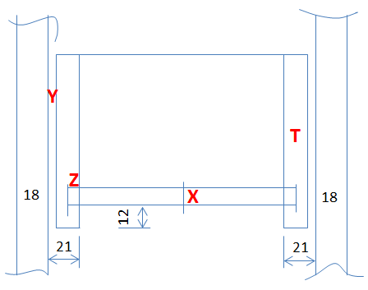 |  | 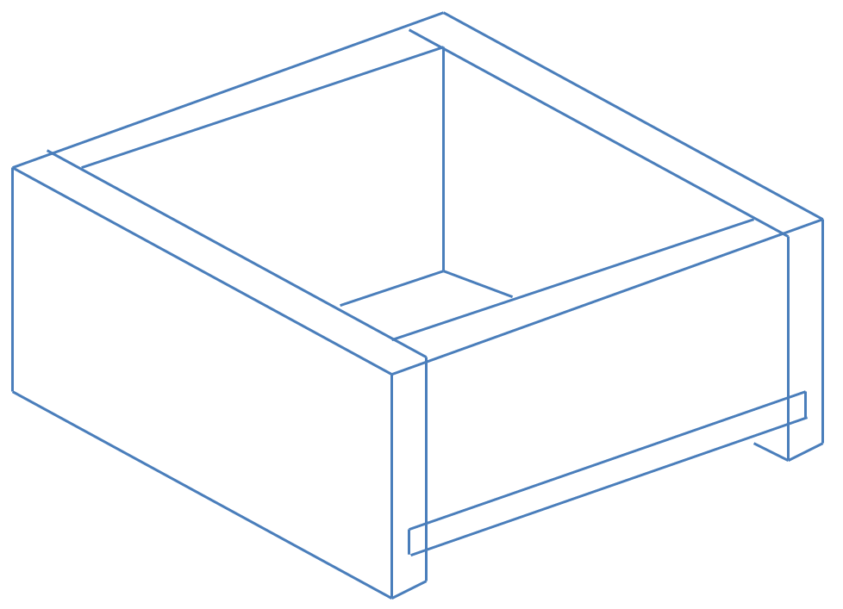 |  |  | 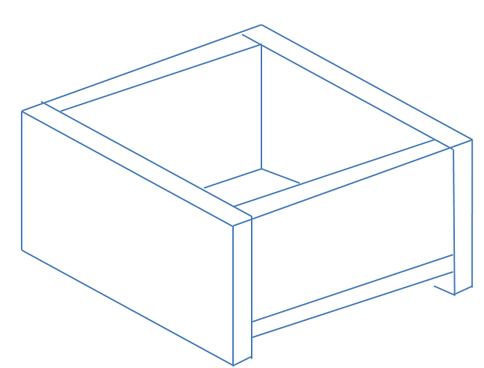 |  | 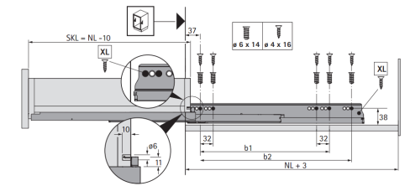

P2O Silent HT синхронизатор 2м/9236718 |  |  |  |  | 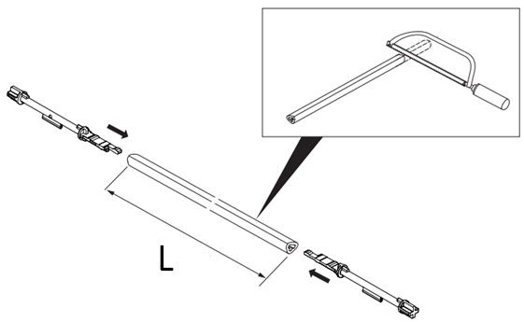
Ширина (Внутрений размер короба) | 680 | 461 | L | ширина синхронизатора
https://web2.hettich.com/hbh/addon/montage/MTA_925783101_Actro_5D_PTO_Silent.pdf;jsessionid=DF2B5A65906B99445724A19497820BCD

Quadro V6 Полного В.
Quadro V6 ( Под 18 ДСП )
Quadro V6 ( Корпус 18 mm ) (Дно до 18 mm) |  |  |  |  |  | Ящик 1 | Ящик 2 | Ящик 3 | 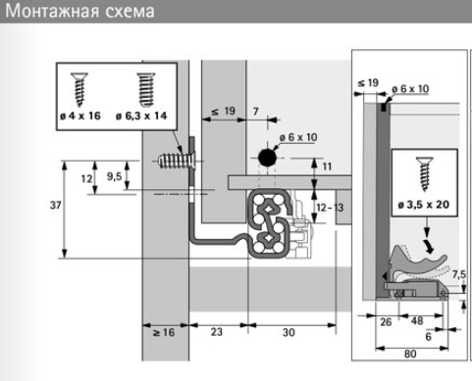 http://www.hettich.com/blaetterkataloge/bkwc/?cat=TA_KSP_ROW_2018&lang=ru_RU#page_1192
Растояние от стенки до ящика "одной стороны" | 5 |  | Y
18
Толщина материала Корпуса ящика | 18 |  | T
Тип 1 Или Тип 2
Толщина материала Дна ящика | 16 |  | X
Глубина Паза с одной стороны в боковину | 0 |  | Z
Высота ящика | 300
Ширина (Внутрений размер короба) | 544 | 498 | A | Дно ширина | A
Глубина направляющей | 500 | 500 | B | Дно Глубина | B

 | 2 такие детали | 300 | C | Высота Боковины | C
 |  | 500 | D | Глубина Боковины | D

 | 2 такие детали | 272 | E | Высота Передней и задней планки | E
 |  | 498 | G | Ширина Передней и задней планки | G

Толщина дна ящика от 3 mm до 12mm
Рекомендуемый паз ровно половина от толщины боковины: Пример Боковина 16mm - Паз 8mm
Тип 1
D
A
G
Толщина дна ящика от 16 mm до 18mm
A
D
G
Тип 2
Паз не используется на дно от 16 до 18mm
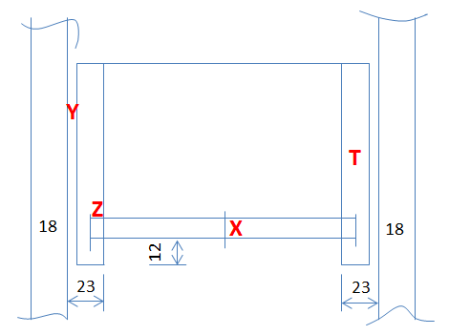 |  |  |  |  |  | 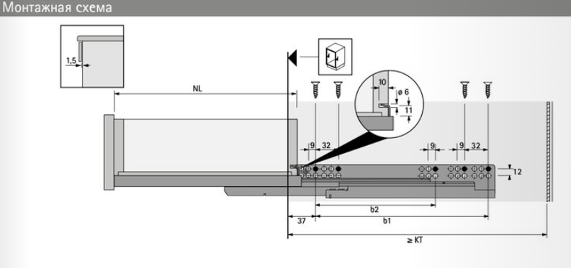
Quadro V6 Глубина 250 / 550 / 600 ( Под 16 ДСП )
Quadro V6 ( Корпус 16 mm ) (Дно до 18 mm) |  |  |  |  |  | Ящик 1 | Ящик 2 | Ящик 3 | 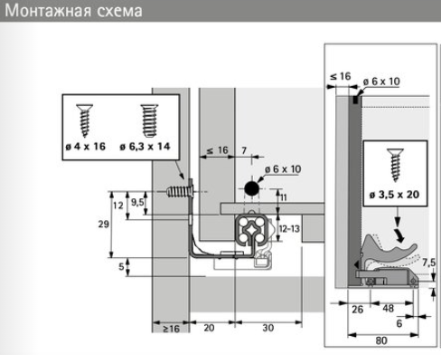
Растояние от стенки до ящика "одной стороны" | 4 |  | Y
Толщина материала Корпуса ящика | 16 |  | T
Толщина материала Дна ящика | 16 |  | X
Глубина Паза с одной стороны в боковину | 0 |  | Z
Высота ящика | 200
Ширина (Внутрений размер короба) | 564 | 524 | A | Дно ширина | A
Глубина направляющей | 500 | 500 | B | Дно Глубина | B

 | 2 такие детали | 200 | C | Высота Боковины | C
 |  | 500 | D | Глубина Боковины | D

 | 2 такие детали | 172 | E | Высота Передней и задней планки | E
 |  | 524 | G | Ширина Передней и задней планки | G

Толщина дна ящика от 3 mm до 12mm
Рекомендуемый паз ровно половина от толщины боковины: Пример Боковина 16mm - Паз 8mm
D
A
G
Толщина дна ящика от 16 mm до 18mm
A
D
G

Quadro 4D SS
Quadro 4D SS ( Под 16 ДСП )
Quadro 4D SS ( Корпус 16 mm ) (Дно до 16 mm) |  |  |  |  |  | Ящик 1 | Ящик 2 | Ящик 3 | 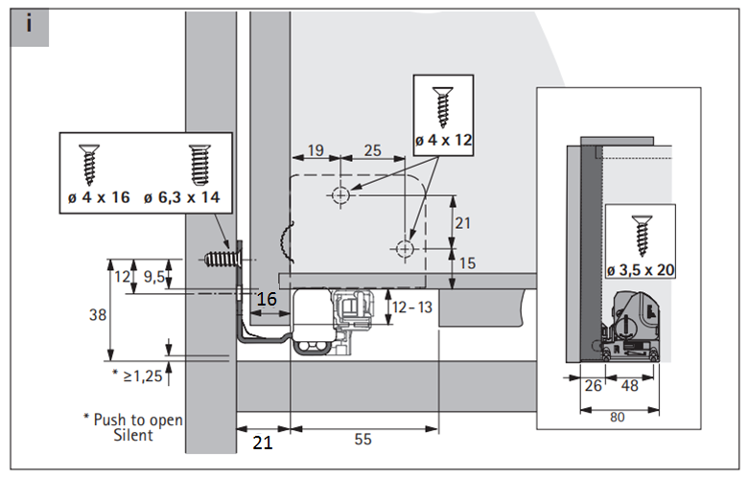 https://web2.hettich.com/hbh/addon/montage/MTA_929259100_Q_4D_V6_Silent_System.pdf;jsessionid=3643B44B3541D19F7221E3BB62870453
Растояние от стенки до ящика "одной стороны" | 5 |  | Y
Толщина материала Корпуса ящика | 16 |  | T
Тип 1 Или Тип 2
Толщина материала Дна ящика | 3 |  | X
Глубина Паза с одной стороны в боковину | 8 |  | Z
Высота ящика | 200
Ширина (Внутрений размер короба) | 664 | 638 | A | Дно ширина | A
Глубина направляющей | 450 | 450 | B | Дно Глубина | B

 | 2 такие детали | 200 | C | Высота Боковины | C
 |  | 450 | D | Глубина Боковины | D

 | 2 такие детали | 185 | E | Высота Передней и задней планки | E
 |  | 622 | G | Ширина Передней и задней планки | G

Тип 1
Толщина дна ящика от 3 mm до 12mm
Рекомендуемый паз ровно половина от толщины боковины: Пример Боковина 16mm - Паз 8mm
D
A
G
A
D
G
Толщина дна ящика до 16 mm
Тип 2
Паз не используется на дно 16 mm
 |  |  |  |  |  | 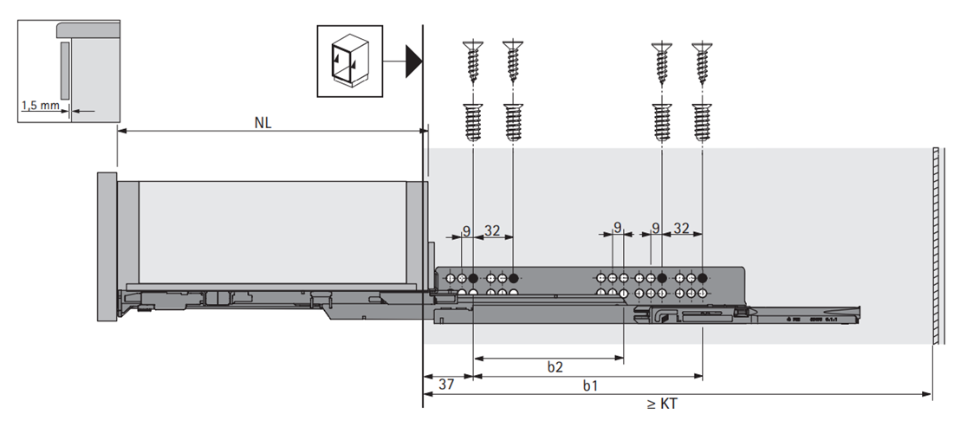
P2O Silent HT синхронизатор 2м/9236718
Ширина (Внутрений размер короба) | 664 | 464 | L | ширина синхронизатора
https://web2.hettich.com/hbh/addon/montage/MTA_926714000_MO_00429_01_000.pdf;jsessionid=26AB0CB24554ADCDFA04AE4E5C70A97D

Quadro 30 SS Частичный В.
Quadro 30 SS Частичный В. ( под 18 ДСП )
Quadro 30 SS ( Корпус 18 mm ) (Дно до 18 mm) |  |  |  |  |  | Ящик 1 | Ящик 2 | Ящик 3 | 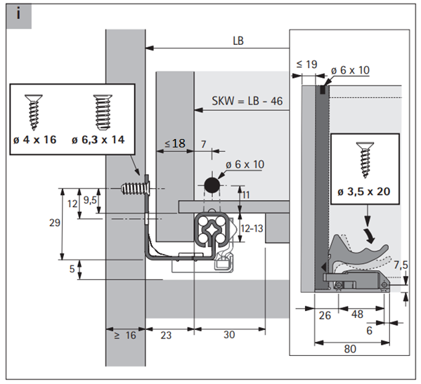 https://web2.hettich.com/hbh/addon/montage/MTA_929762200_QTA_SFD_EB23.pdf;jsessionid=3643B44B3541D19F7221E3BB62870453
Растояние от стенки до ящика "одной стороны" | 5 |  | Y
Толщина материала Корпуса ящика | 18 |  | T
Тип 1 Или Тип 2
Толщина материала Дна ящика | 18 |  | X
Глубина Паза с одной стороны в боковину | 8 |  | Z
Высота ящика | 200
Ширина (Внутрений размер короба) | 564 | 534 | A | Дно ширина | A
Глубина направляющей | 500 | 500 | B | Дно Глубина | B

 | 2 такие детали | 200 | C | Высота Боковины | C
 |  | 500 | D | Глубина Боковины | D

 | 2 такие детали | 170 | E | Высота Передней и задней планки | E
 |  | 518 | G | Ширина Передней и задней планки | G

Толщина дна ящика от 3 mm до 12mm
Рекомендуемый паз ровно половина от толщины боковины: Пример Боковина 16mm - Паз 8mm
Тип 1
D
A
G
Толщина дна ящика от 16 mm до 18mm
A
D
G
Тип 2
Паз не используется на дно от 16 до 18mm
 |  |  |  |  |  | 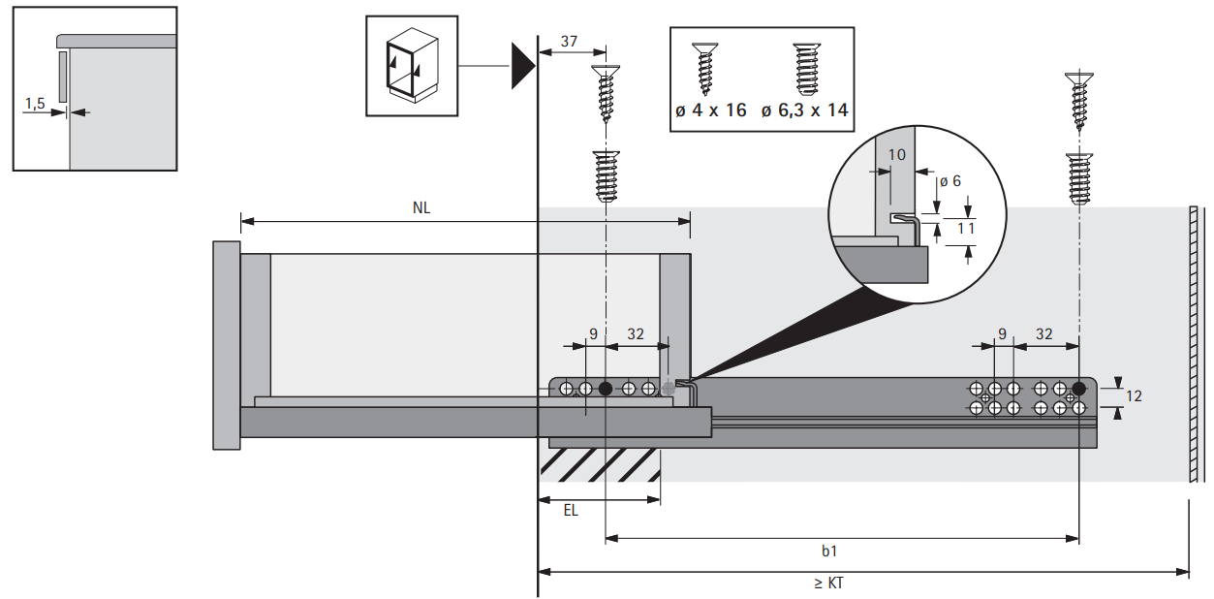
Quadro 30 SS Частичный В. Глубина 250 / 550 / Под 16 ДСП
Quadro 30 SS ( Корпус 16 mm ) (Дно до 18 mm) |  |  |  |  |  | Ящик 1 | Ящик 2 | Ящик 3 | http://www.hettich.com/blaetterkataloge/bkwc/?cat=TA_KSP_ROW_2018&lang=ru_RU#page_1170
Растояние от стенки до ящика "одной стороны" | 4 |  | Y
Толщина материала Корпуса ящика | 16 |  | T
Тип 1 Или Тип 2
Толщина материала Дна ящика | 18 |  | X
Глубина Паза с одной стороны в боковину | 8 |  | Z
Высота ящика | 200
Ширина (Внутрений размер короба) | 564 | 540 | A | Дно ширина | A
Глубина направляющей | 500 | 500 | B | Дно Глубина | B

 | 2 такие детали | 200 | C | Высота Боковины | C
 |  | 500 | D | Глубина Боковины | D

 | 2 такие детали | 170 | E | Высота Передней и задней планки | E
 |  | 524 | G | Ширина Передней и задней планки | G

Тип 1
Толщина дна ящика от 3 mm до 12mm
Рекомендуемый паз ровно половина от толщины боковины: Пример Боковина 16mm - Паз 8mm
D
A
G
Толщина дна ящика от 16 mm до 18mm
A
D
G
Тип 2
Паз не используется на дно от 16 до 18mm

Quadro 25 P2O Частичный В.
Quadro 25 P2O Частичный В. ( Под 18 ДСП )
Quadro 25 P2O ( Корпус 18mm ) (Дно до 18 mm) |  |  |  |  |  | Ящик 1 | Ящик 2 | Ящик 3 | 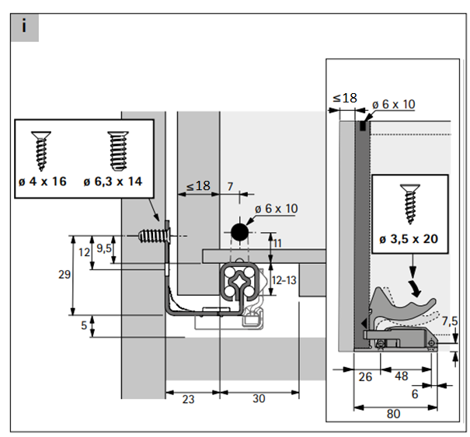 file:///C:/Users/a.malearciuc/Downloads/assembly-instructions.pdf
Растояние от стенки до ящика "одной стороны" | 5 |  | Y
Толщина материала Корпуса ящика | 18 |  | T
Тип 1 Или Тип 2
Толщина материала Дна ящика | 18 |  | X
Глубина Паза с одной стороны в боковину | 8 |  | Z
Высота ящика | 200
Ширина (Внутрений размер короба) | 564 | 534 | A | Дно ширина | A
Глубина направляющей | 500 | 500 | B | Дно Глубина | B

 | 2 такие детали | 200 | C | Высота Боковины | C
 |  | 500 | D | Глубина Боковины | D

 | 2 такие детали | 170 | E | Высота Передней и задней планки | E
 |  | 518 | G | Ширина Передней и задней планки | G

Тип 1
Толщина дна ящика от 3 mm до 12mm
Рекомендуемый паз ровно половина от толщины боковины: Пример Боковина 16mm - Паз 8mm
D
A
G
Толщина дна ящика от 16 mm до 18mm
A
D
G
Тип 2
Паз не используется на дно от 16 до 18mm
 |  |  |  |  |  | 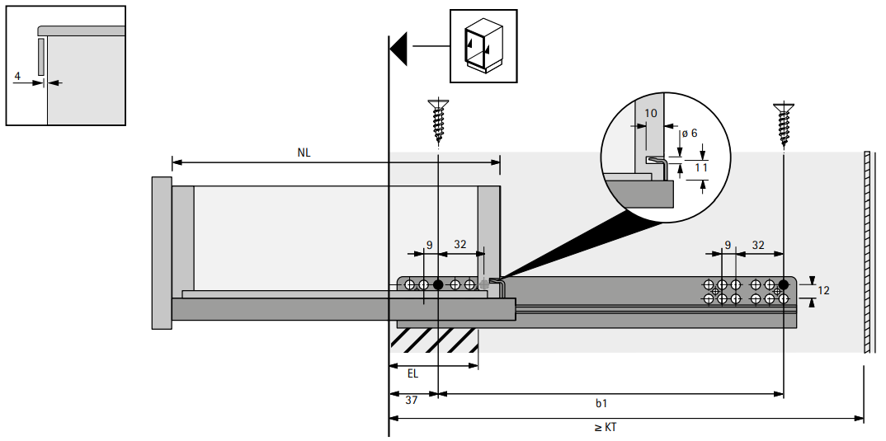
Quadro 25 P2O Частичный В. Глубина 250 ( Под 16 ДСП )
Quadro 25 P2O ( Корпус 16mm ) (Дно до 18 mm) |  |  |  |  |  | Ящик 1 | Ящик 2 | Ящик 3
Растояние от стенки до ящика "одной стороны" | 4 |  | Y
Толщина материала Корпуса ящика | 16 |  | T
Тип 1 Или Тип 2
Толщина материала Дна ящика | 18 |  | X
Глубина Паза с одной стороны в боковину | 8 |  | Z
Высота ящика | 200
Ширина (Внутрений размер короба) | 564 | 540 | A | Дно ширина | A
Глубина направляющей | 500 | 500 | B | Дно Глубина | B

 | 2 такие детали | 200 | C | Высота Боковины | C
 |  | 500 | D | Глубина Боковины | D

 | 2 такие детали | 170 | E | Высота Передней и задней планки | E
 |  | 524 | G | Ширина Передней и задней планки | G

Толщина дна ящика от 3 mm до 12mm
Рекомендуемый паз ровно половина от толщины боковины: Пример Боковина 16mm - Паз 8mm
Тип 1
D
A
G
Толщина дна ящика от 16 mm до 18mm
A
D
G
Тип 2
Паз не используется на дно от 16 до 18mm

Quadro 4D V6 P20 Полного В.
Quadro 4D V6 P2O Полного В. (Под 16 Дсп)
Quadro 4D V6 P2O ( Корпус 16mm ) (Дно до 16 mm) |  |  |  |  |  | Ящик 1 | Ящик 2 | Ящик 3 | 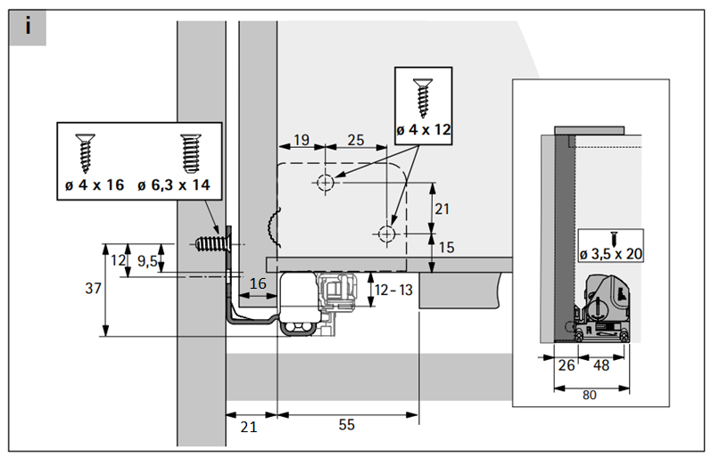 https://web2.hettich.com/hbh/addon/montage/MO_00331_01_000.pdf;jsessionid=8AB60F9C2F8A56B51462301888248A01
Растояние от стенки до ящика "одной стороны" | 5 |  | Y
Толщина материала Корпуса ящика | 16 |  | T
Тип 1 Или Тип 2
Толщина материала Дна ящика | 3 |  | X
Глубина Паза с одной стороны в боковину | 8 |  | Z
Высота ящика | 144
Ширина (Внутрений размер короба) | 564 | 538 | A | Дно ширина | A
Глубина направляющей | 500 | 500 | B | Дно Глубина | B

 | 2 такие детали | 144 | C | Высота Боковины | C
 |  | 500 | D | Глубина Боковины | D

 | 2 такие детали | 129 | E | Высота Передней и задней планки | E
 |  | 522 | G | Ширина Передней и задней планки | G

Тип 1
Толщина дна ящика от 3 mm до 12mm
Рекомендуемый паз ровно половина от толщины боковины: Пример Боковина 16mm - Паз 8mm
D
A
G
A
D
G
Толщина дна ящика 16 mm
Тип 2
Паз не используется на дно 16 mm
 |  |  |  |  |  | 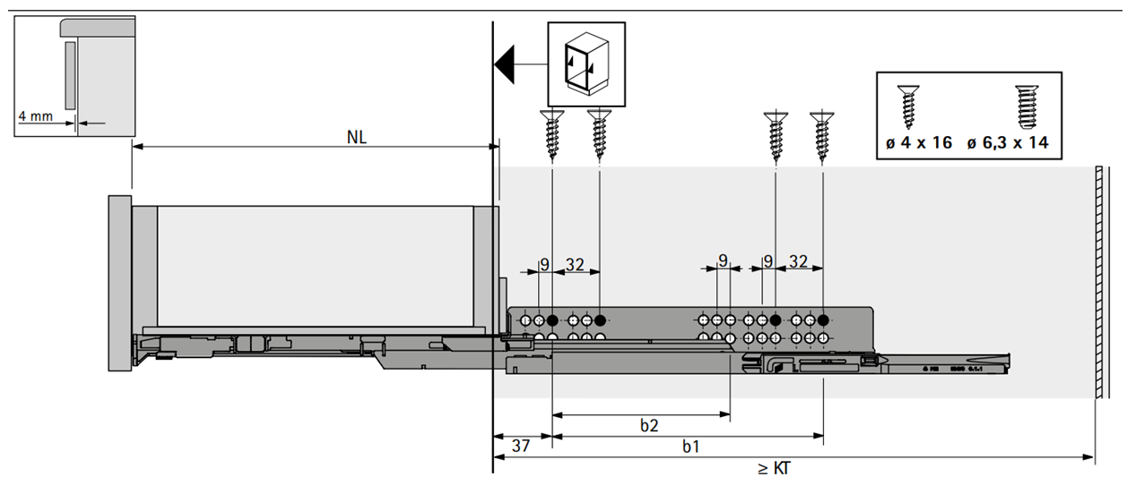
P2O Silent HT синхронизатор 2м/9236718
Ширина (Внутрений размер короба) | 564 | 471 | L | ширина синхронизатора
http://www.hettich.com/blaetterkataloge/bkwc/?cat=TA_KSP_ROW_2018&lang=ru_RU#page_1226

Только мой
Quadro для ящиков из ДСП ( корпус из X mm ) (Дно X mm)
Растояние от стенки до ящика "одной стороны" | 5 |  | Y | Y = EB - T
Толщина материала Корпуса ящика | 16 |  | T
Тип 1 Или Тип 2
Толщина материала Дна ящика | 16 |  | X
Глубина Паза с одной стороны в боковину | 0 |  | Z
Высота ящика | 150
Ширина (Внутрений размер короба) | 564 | 522 | A | Дно ширина
Глубина направляющей | 300 | 300 | B | Дно Глубина

 | 2 такие детали | 150 | C | Высота Боковины
 |  | 300 | D | Глубина Боковины

 | 2 такие детали | 122 | E | Высота Передней и задней планки
 |  | 522 | G | Ширина Передней и задней планки

Толщина дна ящика от 3 mm до 12mm
Рекомендуемый паз ровно половина от толщины боковины: Пример Боковина 16mm - Паз 8mm
Тип 1
D
A
G
A
D
G
Толщина дна ящика от 16 до 18 mm
Тип 2
Паз не используется на дно 16 - 18 mm
